手順書
操作手順書 |  |  |  |  | 作成日時：2019/11/01-10:58:58

 | １．操作環境

 |  |  | シナリオファイル名 | C:\Users\Administrator\Desktop\動作確認手順\機種分類一括追加.winsnr

 | ２．操作手順

 |  | ２．１．シナリオ：機種分類一括追加
 |  |  | ２．１．１． [cnt_usr1@corcl - [OSqlEdit7 *]]ウィンドウ - [SQL実行]ボタン |  |  | 確認日 | 結果
 |  |  | 画面 | 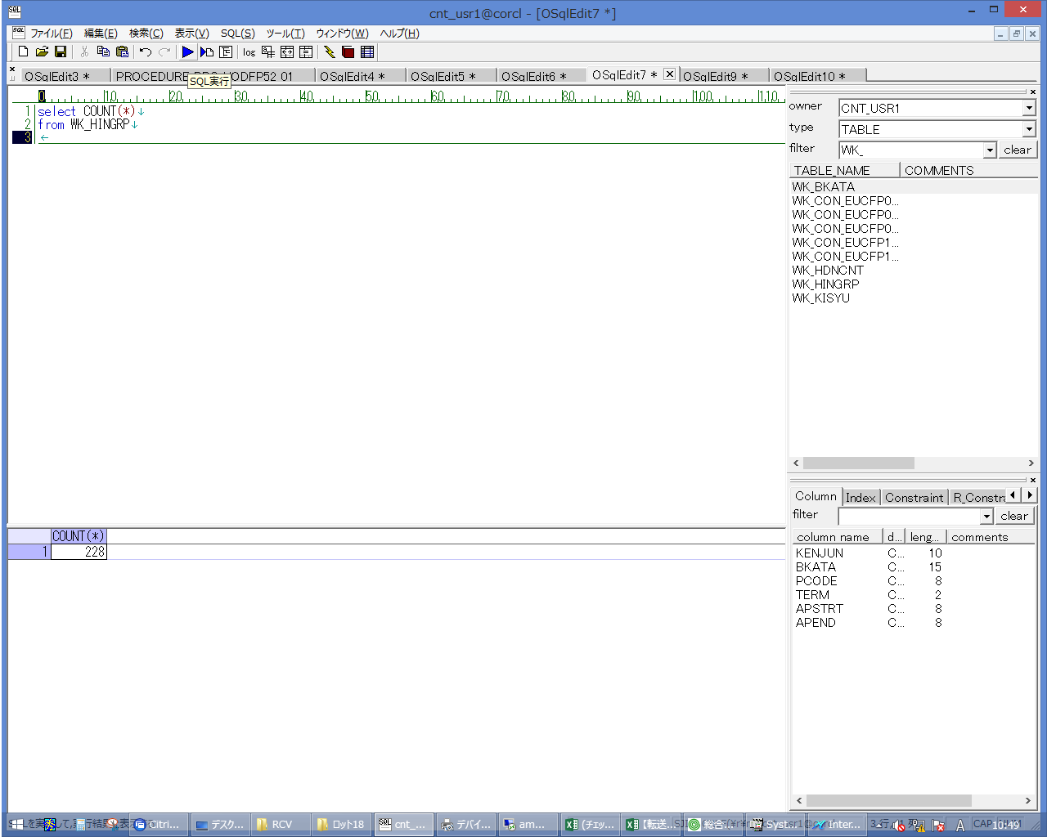
 |  |  | 操作内容 | 実行用SQL(別紙参照)を実行し、WK_HINGRPの件数を控えます。

 |  |  | ２．１．２． [cnt_usr1@corcl - [OSqlEdit9 *]]ウィンドウ - [SQL実行]ボタン |  |  | 確認日 | 結果
 |  |  | 画面 | 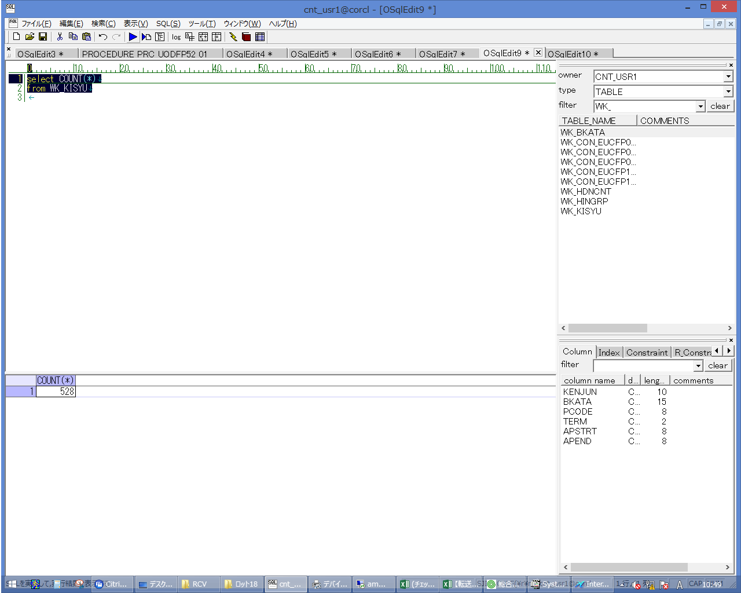
 |  |  | 操作内容 | 実行用SQL(別紙参照)を実行し、WK_KISYUの件数を控えます。

 |  |  | ２．１．３． [cnt_usr1@corcl - [OSqlEdit10 *]]ウィンドウ - [SQL実行]ボタン |  |  | 確認日 | 結果
 |  |  | 画面 | 
 |  |  | 操作内容 | 実行用SQL(別紙参照)を実行し、WK_BKATAの件数を控えます。

 |  |  | ２．１．４． [RCV]ウィンドウ - [項目ビュー]一覧 |  |  | 確認日 | 結果
 |  |  | 画面 | 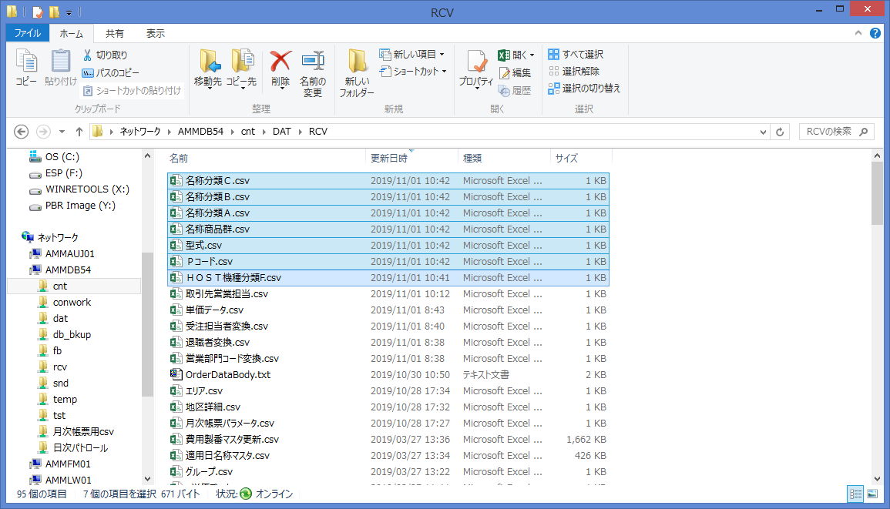
 |  |  | 操作内容 | Ammdb54サーバの\cnt\DAT\RCVにCSVファイルをコピーします。同じ名称のファイルが存在する場合は退避します。

 |  |  | ２．１．５．[キー入力] [ammdb54 - リモート デスクトップ接続]ウィンドウ - [Input Capture Window]ウィンドウ |  |  | 確認日 | 結果
 |  |  | 画面 | 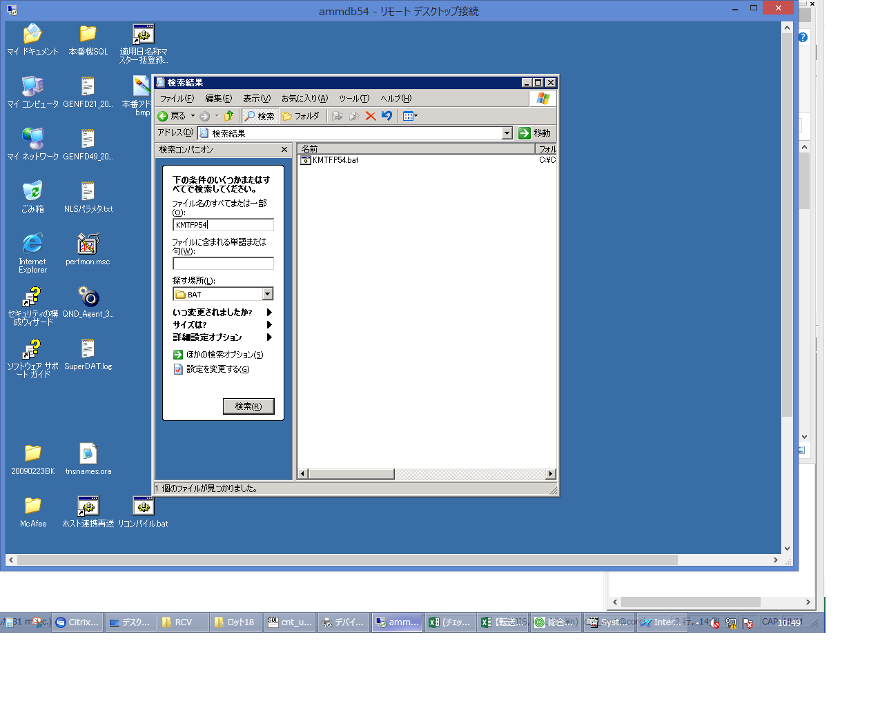
 |  |  | 操作内容 | Ammdb54サーバにリモート接続し、C:\CNT\BAT\KMTFP54.batを検索します。

 |  |  | ２．１．６． [ammdb54 - リモート デスクトップ接続]ウィンドウ - [Input Capture Window]ウィンドウ |  |  | 確認日 | 結果
 |  |  | 画面 | 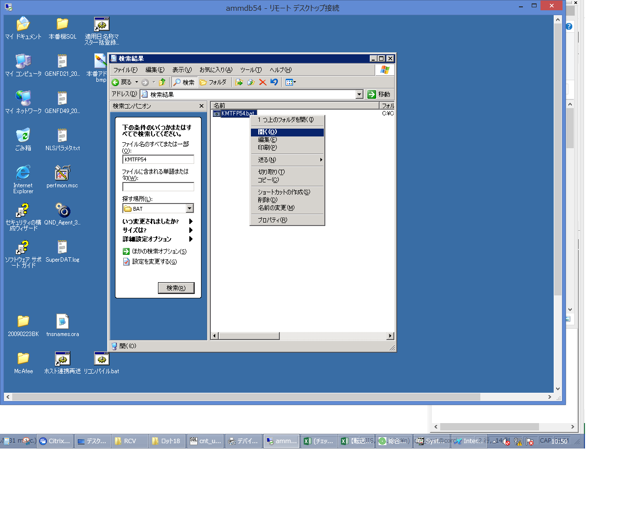
 |  |  | 操作内容 | KMTFP54.batを実行します。

 |  |  | ２．１．７． [cnt_usr1@corcl - [OSqlEdit7 *]]ウィンドウ - [OSqlEdit9 *]タブ項目 |  |  | 確認日 | 結果
 |  |  | 画面 | 
 |  |  | 操作内容 | 実行用SQL(別紙参照)を実行し、WK_HINGRPが1件に更新されていることを確認します。

 |  |  | ２．１．８． [cnt_usr1@corcl - [OSqlEdit9 *]]ウィンドウ - []タブ |  |  | 確認日 | 結果
 |  |  | 画面 | 
 |  |  | 操作内容 | 実行用SQL(別紙参照)を実行し、WK_KISYUが1件に更新されていることを確認します。

 |  |  | ２．１．９． [cnt_usr1@corcl - [OSqlEdit10 *]]ウィンドウ - [SQL実行]ボタン |  |  | 確認日 | 結果
 |  |  | 画面 | 
 |  |  | 操作内容 | 実行用SQL(別紙参照)を実行し、WK_BKATAが1件に更新されていることを確認します。

